Karte
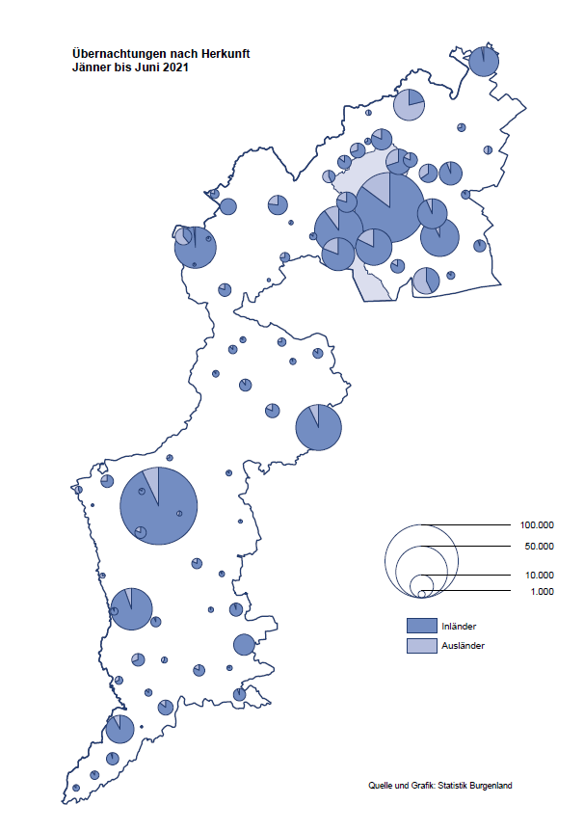

Bgld
Ankünfte nach Unterkunftsart |  |  |  |  |  |  |  | Übernachtungen nach Unterkunftsart |  |  |  |  |  |  |  | Daten für Grafik 2:
Juni 2021 |  |  |  |  |  |  |  | Juni 2021 |  |  |  |  |  |  |  |  | Monat | 2021 | 2020 | Ø 2010-2020 | 2020 | 2019 | 2018 | 2017 | 2016 | 2015 | 2014 | 2013 | 2012 | 2011 | 2010

Unterkunftsart | Ankünfte |  |  |  |  |  |  | Unterkunftsart | Übernachtungen |  |  |  |  |  |  |  |  | 652,122 | 2,287,961 | 2,920,278 | 2,287,961 | 3,144,232 | 3,050,564 | 3,092,657 | 3,084,025 | 2,914,691 | 2,912,637 | 2,853,243 | 2,938,655 | 2,933,357 | 2,911,034
 | Inländer |  | Ausländer |  | insgesamt |  |  |  | Inländer |  | Ausländer |  | insgesamt
 | 2020 | 2021 | 2020 | 2021 | 2020 | 2021 | % |  | 2020 | 2021 | 2020 | 2021 | 2020 | 2021 | % | Jänner | 1 | 29,476 | 145,353 | 138,168 | 145,353 | 142,561 | 145,246 | 145,386 | 144,674 | 134,038 | 133,981 | 132,179 | 136,230 | 128,519 | 131,684
 |  |  |  |  |  |  |  |  |  |  |  |  |  |  |  | Feber | 2 | 34,472 | 151,431 | 139,118 | 151,431 | 140,588 | 142,295 | 142,728 | 145,581 | 135,782 | 142,631 | 131,305 | 135,387 | 132,050 | 130,518
Burgenland | 71,383 | 96,401 | 9,291 | 13,661 | 80,674 | 110,062 | 36.4% | Burgenland | 204,099 | 283,021 | 29,338 | 50,600 | 233,437 | 333,621 | 42.9% | März | 3 | 45,792 | 64,358 | 148,120 | 64,358 | 163,253 | 168,732 | 155,317 | 173,021 | 148,988 | 147,200 | 164,265 | 148,907 | 139,865 | 155,416
Gewerbl. Beherbergungsbetrieb | 41,765 | 64,567 | 4,967 | 8,874 | 46,732 | 73,441 | 57.2% | Gewerbl. Beherbergungsbetrieb | 102,325 | 165,230 | 14,088 | 29,552 | 116,413 | 194,782 | 67.3% | April | 4 | 50,285 | 5,072 | 193,444 | 5,072 | 244,826 | 224,025 | 232,034 | 202,440 | 201,029 | 212,756 | 185,187 | 215,698 | 211,430 | 193,387
5/4-Stern | 20,493 | 38,175 | 2,260 | 4,198 | 22,753 | 42,373 | 86.2% | 5/4-Stern | 52,519 | 102,310 | 6,887 | 15,790 | 59,406 | 118,100 | 98.8% | Mai | 5 | 158,476 | 46,179 | 267,078 | 46,179 | 283,418 | 306,488 | 278,950 | 328,809 | 292,559 | 285,056 | 297,188 | 278,023 | 257,616 | 283,574
3-Stern | 17,990 | 21,540 | 2,377 | 3,387 | 20,367 | 24,927 | 22.4% | 3-Stern | 41,949 | 51,748 | 6,167 | 8,989 | 48,116 | 60,737 | 26.2% | Juni | 6 | 333,621 | 233,437 | 307,010 | 233,437 | 353,757 | 312,160 | 347,452 | 298,750 | 304,686 | 319,646 | 276,693 | 292,628 | 343,074 | 294,830
2/1-Stern | 3,282 | 4,852 | 330 | 1,289 | 3,612 | 6,141 | 70.0% | 2/1-Stern | 7,857 | 11,172 | 1,034 | 4,773 | 8,891 | 15,945 | 79.3% | Juli | 7 |  | 447,640 | 423,318 | 447,640 | 430,134 | 431,967 | 436,808 | 437,717 | 417,086 | 403,168 | 408,674 | 409,575 | 413,893 | 419,841
Privatquartier nicht auf Bauernhof | 4,292 | 5,162 | 542 | 722 | 4,834 | 5,884 | 21.7% | Privatquartier nicht auf Bauernhof | 10,490 | 13,828 | 1,824 | 2,866 | 12,314 | 16,694 | 35.6% | Aug | 8 |  | 546,671 | 508,075 | 546,671 | 513,292 | 486,508 | 503,565 | 510,434 | 483,048 | 494,104 | 488,499 | 519,743 | 517,405 | 525,560
Privatquartier auf Bauernhof | 2,593 | 2,479 | 314 | 258 | 2,907 | 2,737 | -5.8% | Privatquartier auf Bauernhof | 7,289 | 7,103 | 1,282 | 1,095 | 8,571 | 8,198 | -4.4% | Sept | 9 |  | 369,853 | 293,791 | 369,853 | 301,838 | 294,404 | 306,558 | 299,008 | 282,739 | 260,716 | 264,879 | 291,135 | 281,631 | 278,944
Campingplatz | 16,623 | 16,347 | 2,340 | 2,413 | 18,963 | 18,760 | -1.1% | Campingplatz | 49,221 | 48,644 | 7,288 | 9,079 | 56,509 | 57,723 | 2.1% | Okt | 10 |  | 203,553 | 212,194 | 203,553 | 225,667 | 217,367 | 218,450 | 217,470 | 203,272 | 206,019 | 203,858 | 211,959 | 211,883 | 214,636
Kurheim der Sozialvers.träger | 311 | 388 | 1 | 0 | 312 | 388 | 24.4% | Kurheim der Sozialvers.träger | 6,984 | 9,343 | 15 | 9 | 6,999 | 9,352 | 33.6% | Nov | 11 |  | 46,036 | 164,967 | 46,036 | 193,867 | 183,958 | 181,241 | 179,370 | 171,475 | 171,477 | 179,421 | 179,009 | 165,174 | 163,604
Private und öffentliche Kurheime | 963 | 1,264 | 5 | 27 | 968 | 1,291 | 33.4% | Private und öffentliche Kurheime | 11,721 | 19,069 | 98 | 133 | 11,819 | 19,202 | 62.5% | Dez | 12 |  | 28,378 | 124,993 | 28,378 | 151,031 | 137,414 | 144,168 | 146,751 | 139,989 | 135,883 | 121,095 | 120,361 | 130,817 | 119,040
Jugendherberge | 113 | 219 | 12 | 30 | 125 | 249 | 99.2% | Jugendherberge | 152 | 398 | 12 | 45 | 164 | 443 | 170.1%
Ferienwohnung, Ferienhaus | 4,150 | 5,472 | 945 | 1,171 | 5,095 | 6,643 | 30.4% | Ferienwohnung, Ferienhaus | 14,711 | 18,218 | 4,427 | 7,299 | 19,138 | 25,517 | 33.3% | Überschrift1: | Übernachtungen im Burgenland 2015
Sonstige Unterkunft | 573 | 503 | 165 | 166 | 738 | 669 | -9.3% | Sonstige Unterkunft | 1,206 | 1,188 | 304 | 522 | 1,510 | 1,710 | 13.2% | Überschrift2: | im Vergleich zu 2015 und Ø 2005-2015

Übernachtungen im Juni nach Unterkunftsarten
Übernachtungen nach Monaten
 | Ø 2010-2020 | 2020 | 2021
Jänner | 138,168 | 145,353 | 29,476
Feber | 139,118 | 151,431 | 34,472
März | 148,120 | 64,358 | 45,792
April | 193,444 | 5,072 | 50,285
Mai | 267,078 | 46,179 | 158,476
Juni | 307,010 | 233,437 | 333,621
Juli | 423,318 | 447,640
Aug | 508,075 | 546,671
Sept | 293,791 | 369,853
Okt | 212,194 | 203,553
Nov | 164,967 | 46,036
Dez | 124,993 | 28,378
 |  |  |  |  |  |  |  |  |  |  |  |  |  |  |  | Daten für Grafik 1:
 |  |  |  |  |  |  |  |  |  |  |  |  |  |  |  |  | 2021 | 2020
 |  |  |  |  |  |  |  |  |  |  |  |  |  |  |  | 5/4-Stern | 118,100 | 59,406
 |  |  |  |  |  |  |  |  |  |  |  |  |  |  |  | 3-Stern | 60,737 | 48,116
 |  |  |  |  |  |  |  |  |  |  |  |  |  |  |  | 2/1-Stern | 15,945 | 8,891
 |  |  |  |  |  |  |  |  |  |  |  |  |  |  |  | Privatquartier | 24,892 | 20,885
 |  |  |  |  |  |  |  |  |  |  |  |  |  |  |  | Campingplatz | 57,723 | 56,509
 |  |  |  |  |  |  |  |  |  |  |  |  |  |  |  | Kurheim, Erhol. | 28,554 | 18,818
 |  |  |  |  |  |  |  |  |  |  |  |  |  |  |  | Sonst. Unterk. | 27,670 | 20,812

 |  |  |  |  |  |  |  |  |  |  |  |  |  |  |  | Kontrolle | 333,621 | 233,437

6 |  |  |  |  |  |  |  |  | 7

Gemeinde20
Die 20 Gemeinden mit den meisten Übernachtungen
Juni 2021

Gemeinde | Ankünfte |  |  | Übernachtungen
 | 2020 | 2021 | % | 2020 | 2021 | %

Podersdorf am See | 20,418 | 20,086 | -1.6% | 58,294 | 58,282 | 0.0%
Bad Tatzmannsdorf | 6,957 | 9,701 | 39.4% | 28,140 | 42,452 | 50.9%
Lutzmannsburg | 268 | 10,624 |  | 658 | 26,303
Rust | 7,122 | 7,729 | 8.5% | 18,397 | 21,924 | 19.2%
Stegersbach | 2,638 | 7,470 | 183.2% | 7,865 | 21,585 | 174.4%
Illmitz | 5,097 | 5,408 | 6.1% | 16,097 | 18,237 | 13.3%
Mörbisch am See | 4,308 | 4,886 | 13.4% | 12,337 | 15,395 | 24.8%
Frauenkirchen | 4,544 | 4,961 | 9.2% | 10,296 | 11,576 | 12.4%
Jennersdorf | 2,698 | 3,689 | 36.7% | 6,303 | 9,490 | 50.6%
Pamhagen | 753 | 2,085 | 176.9% | 3,043 | 9,201 | 202.4%
Sankt Andrä am Zicksee | 1,379 | 1,540 | 11.7% | 5,820 | 8,206 | 41.0%
Bad Sauerbrunn | 436 | 791 | 81.4% | 4,700 | 6,887 | 46.5%
Neusiedl am See | 1,860 | 2,530 | 36.0% | 4,877 | 6,368 | 30.6%
Parndorf | 1,465 | 3,092 | 111.1% | 2,351 | 6,210 | 164.1%
Oggau am Neusiedler See | 1,628 | 1,662 | 2.1% | 5,614 | 5,655 | 0.7%
Jois | 1,529 | 1,732 | 13.3% | 4,095 | 4,773 | 16.6%
Gols | 1,136 | 1,248 | 9.9% | 2,372 | 3,077 | 29.7%
Purbach am Neusiedler See | 868 | 1,060 | 22.1% | 2,178 | 2,742 | 25.9%
Kittsee | 143 | 155 | 8.4% | 2,061 | 2,731 | 32.5%
Weiden am See | 786 | 874 | 11.2% | 2,247 | 2,686 | 19.5%

Die 10 Gemeinden mit den meisten Übernachtungen im Juni
 |  |  |  |  |  |  |  | Daten für Grafik: | 2020 | 2021 | 2020 | 2021
 |  |  |  |  |  |  | 1 | Podersdorf am See | 58,294 | 58,282 | 81.0 | 58.8
 |  |  |  |  |  |  | 2 | Bad Tatzmannsdorf | 28,140 | 42,452 | 39.1 | 42.8
 |  |  |  |  |  |  | 3 | Lutzmannsburg | 658 | 26,303 | 0.9 | 26.5
 |  |  |  |  |  |  | 4 | Rust | 18,397 | 21,924 | 25.5 | 22.1
 |  |  |  |  |  |  | 5 | Stegersbach | 7,865 | 21,585 | 10.9 | 21.8
 |  |  |  |  |  |  | 6 | Illmitz | 16,097 | 18,237 | 22.4 | 18.4
 |  |  |  |  |  |  | 7 | Mörbisch am See | 12,337 | 15,395 | 17.1 | 15.5
 |  |  |  |  |  |  | 8 | Frauenkirchen | 10,296 | 11,576 | 14.3 | 11.7
 |  |  |  |  |  |  | 9 | Jennersdorf | 6,303 | 9,490 | 8.8 | 9.6
 |  |  |  |  |  |  | 10 | Pamhagen | 3,043 | 9,201 | 4.2 | 9.3
 |  |  |  |  |  |  |  | restliche Gemeinden | 72,007 | 99,176 | 100.0 | 100.0

 |  |  |  |  |  |  |  | Insgesamt | 233,437 | 333,621

16

